02_CUADRYGRÁF.COMP.ÚLT.5 CAMP.
 |  | 02_CUADROS Y GRÁFICOS COMPARATIVOS

 | 2017/18 | 2018/19 | 2019/20 | 2020/21 | 2021/22
OCTUBRE | 28.0 | 7.3 | 42.9 | 38.3 | 51.3
NOVIEMBRE | 206.2 | 98.4 | 170.2 | 244.7 | 288.2
DICIEMBRE | 426.1 | 630.9 | 457.9 | 475.3 | 542.7
ENERO | 404.7 | 691.0 | 332.9 | 352.1 | 471.2
FEBRERO | 155.9 | 277.4 | 101.1 | 227.4 | 108.8
MARZO | 18.6 | 71.4 | 12.1 | 44.6 | 20.8
ABRIL | 15.0 | 10.4 | 2.1 | 3.1 | 7.1
MAYO | 7.7 | 6.7 | 6.5 | 4.5 | 2.9
JUNIO
JULIO
AGOSTO
SEPTIEMBRE
 | PRODUCCIÓN |  |  |  |  | PRODUCCIÓN
 | 2017/18 | 2018/19 | 2019/20 | 2020/21 | 2021/22
OCTUBRE | 28.0 | 7.3 | 42.9 | 38.3 | 51.3
NOVIEMBRE | 206.2 | 98.4 | 170.2 | 244.7 | 288.2
DICIEMBRE | 426.1 | 630.9 | 457.9 | 475.3 | 542.7
ENERO | 404.7 | 691.0 | 332.9 | 352.1 | 471.2
FEBRERO | 155.9 | 277.4 | 101.1 | 227.4 | 108.8
MARZO | 18.6 | 71.4 | 12.1 | 44.6 | 20.8
ABRIL | 15.0 | 10.4 | 2.1 | 3.1 | 7.1
MAYO | 7.7 | 6.7 | 6.5 | 4.5 | 2.9
JUNIO
JULIO
AGOSTO
SEPTIEMBRE
 | 1,262.2 | 1,793.5 | 1,125.7 | 1,390.0 | 1,493.0

 | IMPORTACIONES |  |  |  |  | IMPORTACIONES
 | 2017/18 | 2018/19 | 2019/20 | 2020/21 | 2021/22
OCTUBRE | 7.1 | 11.0 | 10.2 | 18.4 | 12.7
NOVIEMBRE | 15.8 | 15.2 | 16.0 | 20.1 | 18.9
DICIEMBRE | 20.2 | 19.2 | 26.9 | 20.9 | 35.6
ENERO | 13.8 | 11.5 | 14.9 | 11.7 | 12.8
FEBRERO | 17.6 | 13.6 | 19.3 | 16.7 | 17.4
MARZO | 15.5 | 13.6 | 31.7 | 17.8 | 12.0
ABRIL | 11.7 | 10.3 | 25.5 | 15.5 | 21.9
MAYO | 14.8 | 9.0 | 26.9 | 13.3 | 20.4
JUNIO | 13.3 | 9.9 | 24.1 | 13.3 | 16.5
JULIO | 11.9 | 8.8 | 17.4 | 10.5 | 12.7
AGOSTO | 14.5 | 12.3 | 13.6 | 8.5 | 20.2
SEPTIEMBRE | 7.8 | 6.6 | 17.1 | 16.2 | 11.5
 | 164.0 | 141.0 | 243.6 | 182.9 | 212.8

 | EXPORTACIONES |  |  |  |  | EXPORTACIONES
 | 2017/18 | 2018/19 | 2019/20 | 2020/21 | 2021/22
OCTUBRE | 79.7 | 80.5 | 106.1 | 95.7 | 83.5
NOVIEMBRE | 74.4 | 71.4 | 88.9 | 95.7 | 83.4
DICIEMBRE | 55.4 | 71.2 | 73.1 | 83.5 | 81.4
ENERO | 63.9 | 81.9 | 81.6 | 82.5 | 73.7
FEBRERO | 56.5 | 88.4 | 71.2 | 104.2 | 88.3
MARZO | 61.3 | 89.9 | 98.3 | 106.8 | 78.3
ABRIL | 70.5 | 78.7 | 94.4 | 99.4 | 107.3
MAYO | 79.9 | 87.7 | 94.3 | 90.3 | 117.8
JUNIO | 93.5 | 90.3 | 109.1 | 87.8 | 103.4
JULIO | 88.0 | 103.4 | 111.1 | 81.9 | 90.4
AGOSTO | 71.3 | 72.7 | 79.8 | 66.0 | 83.1
SEPTIEMBRE | 89.5 | 101.2 | 106.6 | 103.8 | 89.4
 | 883.9 | 1,017.3 | 1,114.5 | 1,097.6 | 1,080.2

 | MERCADO INTERIOR APARENTE |  |  |  |  | MERCADO INTERIOR APARENTE
 | 2017/18 | 2018/19 | 2019/20 | 2020/21 | 2021/22
OCTUBRE | 28.6 | 37.0 | 49.4 | 51.3 | 39.6
NOVIEMBRE | 45.0 | 46.4 | 44.2 | 50.6 | 47.7
DICIEMBRE | 47.3 | 42.8 | 47.7 | 62.7 | 51.7
ENERO | 48.0 | 54.0 | 38.6 | 42.7 | 54.1
FEBRERO | 38.7 | 47.1 | 45.1 | 49.4 | 44.3
MARZO | 38.3 | 50.6 | 60.9 | 51.6 | 70.7
ABRIL | 39.6 | 53.4 | 27.0 | 44.5 | 56.2
MAYO | 44.3 | 48.2 | 42.1 | 47.8 | 40.9
JUNIO | 30.9 | 44.7 | 37.6 | 33.1 | 53.4
JULIO | 42.6 | 40.5 | 43.6 | 37.6 | 33.6
AGOSTO | 39.8 | 37.5 | 47.5 | 37.1 | 53.9
SEPTIEMBRE | 28.6 | 34.9 | 35.6 | 34.6 | 48.5
 | 471.7 | 537.1 | 519.3 | 542.9 | 594.6

 | MERCADO TOTAL |  |  |  |  | MERCADO TOTAL
 | 2017/18 | 2018/19 | 2019/20 | 2020/21 | 2021/22
OCTUBRE | 108.3 | 117.5 | 155.5 | 147.0 | 123.1
NOVIEMBRE | 119.4 | 117.8 | 133.1 | 146.3 | 131.1
DICIEMBRE | 102.7 | 114.0 | 120.8 | 146.2 | 133.2
ENERO | 111.9 | 135.9 | 120.2 | 125.2 | 127.8
FEBRERO | 95.2 | 135.5 | 116.3 | 153.6 | 132.6
MARZO | 99.6 | 140.5 | 159.2 | 158.4 | 149.0
ABRIL | 110.1 | 132.1 | 121.4 | 143.9 | 163.5
MAYO | 124.2 | 135.9 | 136.4 | 138.1 | 158.7
JUNIO | 124.4 | 135.0 | 146.7 | 120.9 | 156.9
JULIO | 130.6 | 143.9 | 154.7 | 119.5 | 124.0
AGOSTO | 111.1 | 110.2 | 127.3 | 103.1 | 137.0
SEPTIEMBRE | 118.1 | 136.1 | 142.2 | 138.4 | 137.9
 | 1,355.6 | 1,554.4 | 1,633.8 | 1,640.5 | 1,674.8

Fuente: SIMO

03_CUADRYGRÁF.COMP.5 ÚLT.CAMP.
 |  | 03_CUADROS Y GRÁFICOS COMPARATIVOS

 | EXISTENCIAS EN ALMAZARAS Y PATRIMONIO |  |  |  |  | EXISTENCIAS EN ALMAZARAS Y PATRIMONIO
 | 2017/18 | 2018/19 | 2019/20 | 2020/21 | 2021/22
OCTUBRE | 118.8 | 139.1 | 460.8 | 195.2 | 171.8
NOVIEMBRE | 216.3 | 143.8 | 493.3 | 328.4 | 345.4
DICIEMBRE | 530.7 | 658.4 | 821.8 | 666.4 | 740.3
ENERO | 798.9 | 1,145.4 | 1,013.1 | 873.2 | 1,055.0
FEBRERO | 848.0 | 1,255.8 | 998.1 | 937.9 | 1,024.7
MARZO | 778.5 | 1,198.6 | 890.1 | 824.1 | 931.1
ABRIL | 695.6 | 1,099.1 | 795.8 | 689.4 | 796.2
MAYO | 599.2 | 981.2 | 699.1 | 567.0 | 664.8
JUNIO | 501.3 | 874.4 | 584.4 | 470.1 | 534.8
JULIO | 399.1 | 754.2 | 459.2 | 383.9 | 425.2
AGOSTO | 316.8 | 672.3 | 367.4 | 315.1 | 331.1
SEPTIEMBRE | 223.4 | 559.0 | 255.5 | 213.1 | 227.7

 | EXISTENCIAS EN ENVASADORAS Y PATRIMONIO |  |  |  |  | EXISTENCIAS EN ENVASADORAS Y PATRIMONIO
 | 2017/18 | 2018/19 | 2019/20 | 2020/21 | 2021/22
OCTUBRE | 113.0 | 137.3 | 192.5 | 205.7 | 192.8
NOVIEMBRE | 118.1 | 128.4 | 213.1 | 191.1 | 195.2
DICIEMBRE | 147.3 | 149.9 | 248.6 | 203.1 | 245.4
ENERO | 185.7 | 229.5 | 284.9 | 234.9 | 286.9
FEBRERO | 214.9 | 274.6 | 304.0 | 260.6 | 310.8
MARZO | 218.9 | 276.3 | 296.6 | 278.5 | 288.2
ABRIL | 218.4 | 264.4 | 297.1 | 287.8 | 288.6
MAYO | 213.1 | 262.1 | 290.8 | 290.1 | 284.7
JUNIO | 199.9 | 243.8 | 282.9 | 279.3 | 274.2
JULIO | 183.4 | 228.9 | 270.8 | 256.5 | 272.6
AGOSTO | 169.1 | 212.9 | 248.9 | 230.8 | 249.8
SEPTIEMBRE | 152.2 | 196.7 | 235.7 | 210.5 | 226.9

 | EXISTENCIAS TOTALES |  |  |  |  | EXISTENCIAS TOTALES
 | 2017/18 | 2018/19 | 2019/20 | 2020/21 | 2021/22
OCTUBRE | 231.8 | 276.4 | 653.3 | 400.9 | 364.6
NOVIEMBRE | 334.4 | 272.2 | 706.4 | 519.4 | 540.6
DICIEMBRE | 678.0 | 808.3 | 1,070.4 | 869.5 | 985.7
ENERO | 984.6 | 1,374.9 | 1,298.0 | 1,108.1 | 1,341.9
FEBRERO | 1,062.9 | 1,530.4 | 1,302.1 | 1,198.6 | 1,335.5
MARZO | 997.4 | 1,474.9 | 1,186.7 | 1,102.6 | 1,219.3
ABRIL | 914.0 | 1,363.5 | 1,092.9 | 977.3 | 1,084.8
MAYO | 812.3 | 1,243.3 | 989.9 | 857.0 | 949.4
JUNIO | 701.2 | 1,118.2 | 867.3 | 749.4 | 809.0
JULIO | 582.5 | 983.1 | 730.0 | 640.4 | 697.7
AGOSTO | 485.9 | 885.2 | 616.3 | 545.9 | 581.0
SEPTIEMBRE | 375.6 | 755.7 | 491.2 | 423.6 | 454.6

Fuente: SIMO

05_GRÁF.COMP.MEDIA 4 ÚLT.CAMPAÑ
05_GRÁFICOS COMPARATIVOS CON LA MEDIA DE LAS ÚLTIMAS CAMPAÑAS

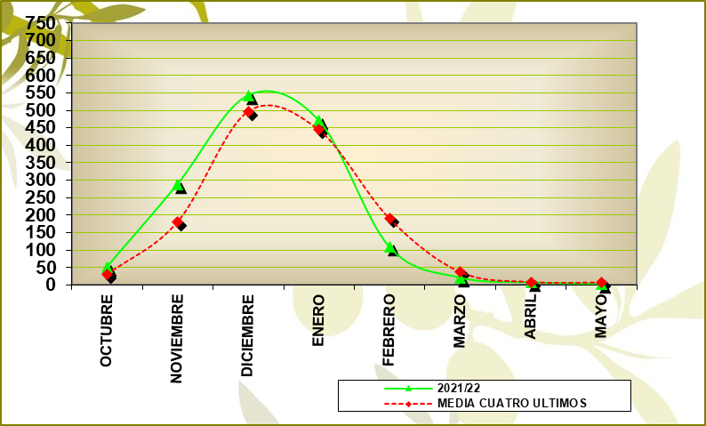
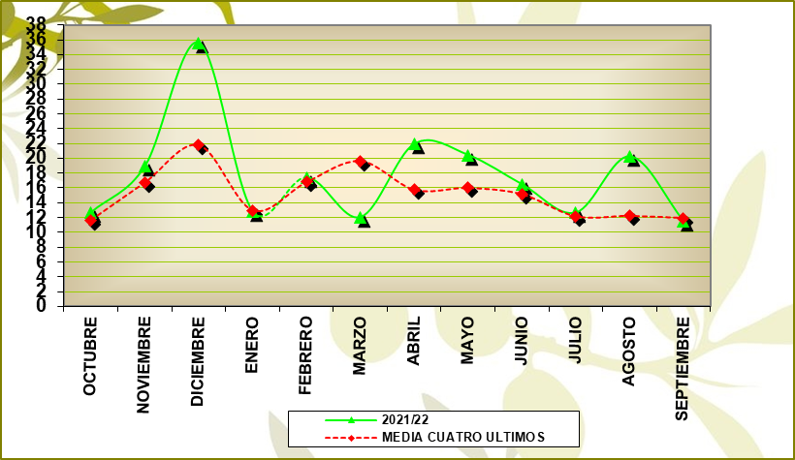
PRODUCCIÓN |  |  |  |  | IMPORTACIONES
GRÁFICO PRODUCCIÓN |  |  |  |  | GRÁFICO IMPORTACIONES

 | % VARIACIÓN: | 7.19 |  |  |  | % VARIACIÓN: | 17.74

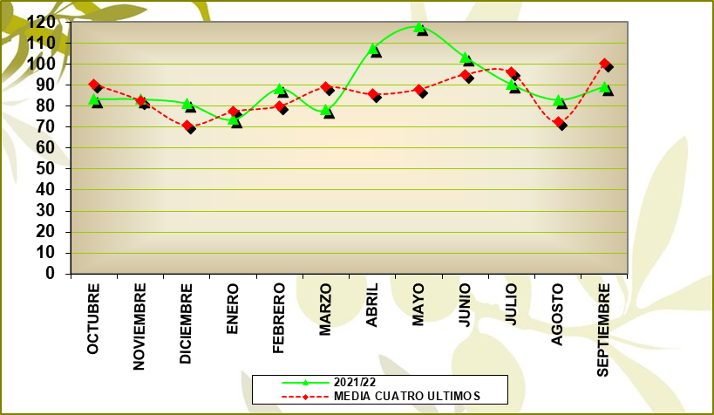
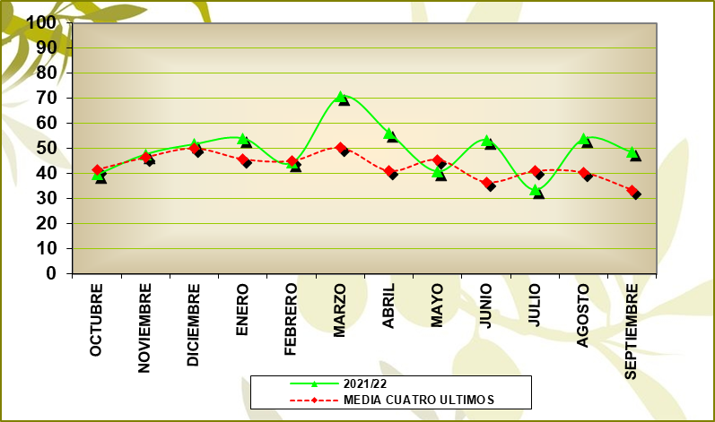
MERCADO INTERIOR APARENTE |  |  |  |  | EXPORTACIONES
GRÁFICO MERCADO INTERIOR APARENTE |  |  |  |  | GRÁFICO EXPORTACIONES

 | % VARIACIÓN: | 12.75 | M.M.: | 49.55 |  | % VARIACIÓN: | 6.77 | M.M.: | 90.02

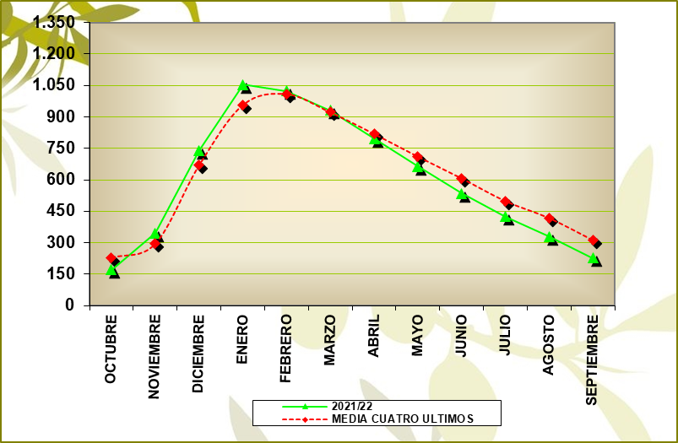
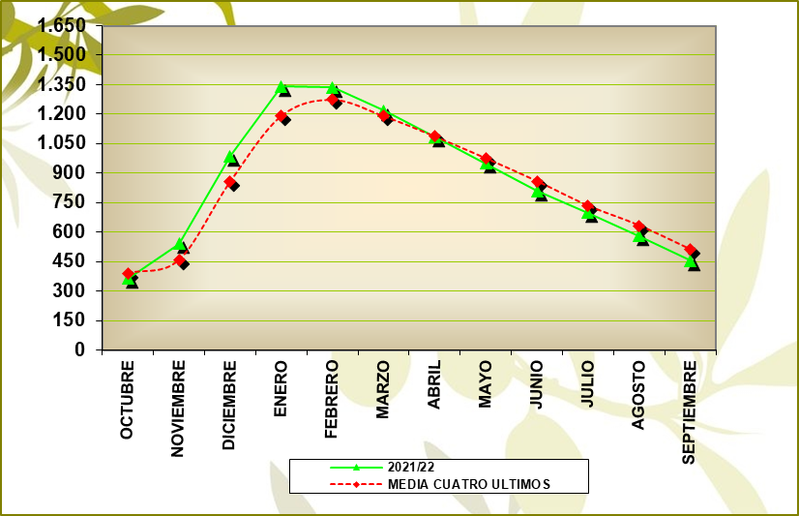
EXISTENCIAS ALMAZARAS (INCLUIDO FPCO) |  |  |  |  | EXISTENCIAS TOTALES
GRÁFICO EXISTENCIAS ALMAZARAS (INCLUIDO FPCO) |  |  |  |  | GRÁFICO EXISTENCIAS TOTALES

 | % VARIACIÓN: | -27.20% |  |  |  | % VARIACIÓN: | -11.13%

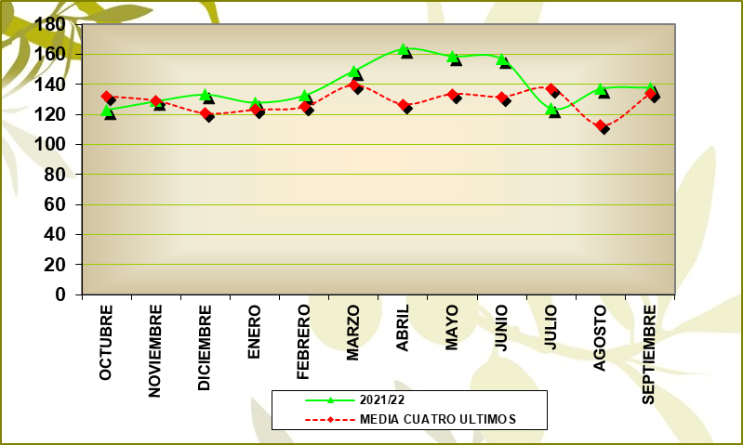
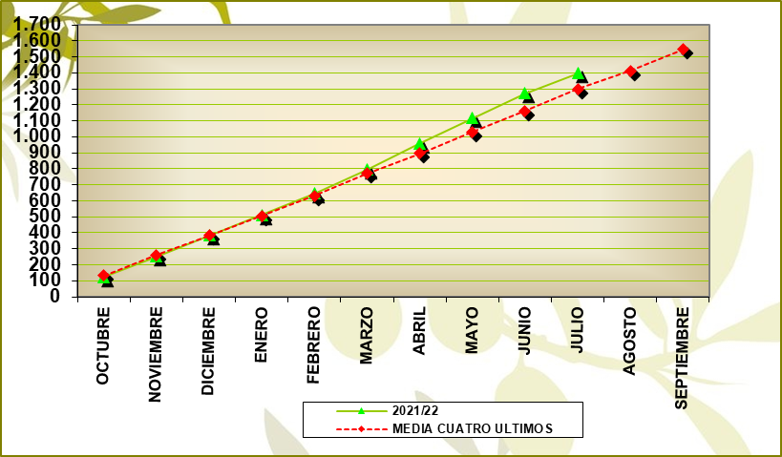
MERCADO TOTAL MENSUAL |  |  |  |  | MERCADO TOTAL ACUMULADO
GRÁFICO MERCADO TOTAL MENSUAL |  |  |  |  | MERCADO TOTAL ACUMULADO

 | MEDIA MENSUAL 21/22: | 139.36 |  |  |  | % VARIACIÓN: | 8.82

Fuente: SIMO

09_ALMAZ.PROD. POR CAMYTIPO
09_ALMAZARAS_PRODUCCIÓN POR CAMPAÑAS Y TIPO

ALMAZARAS COOPERATIVAS

Campaña | 17/18 | 18/19 | 19/20 | 20/21 | 21/22
% Nº Empresas | 50.59 | 50.47 | 50.47 | 50.11 | 49.81
% Producción | 63.60 | 67.26 | 65.41 | 65.42 | 64.70

ALMAZARAS INDUSTRIALES

Campaña | 17/18 | 18/19 | 19/20 | 20/21 | 21/22
% Nº Empresas | 49.41 | 49.53 | 49.53 | 49.89 | 50.19
% Producción | 36.40 | 32.74 | 34.59 | 34.58 | 35.30

Fuente: SIMO

16_EXTRAC.EXIST.AC.ORU.CRU.GRÁF
16_EXTRACTORAS_EXISTENCIAS DE ACEITE DE ORUJO CRUDO_GRÁFICO

 |  |  | EXISTENCIAS INICIALES |  | AOOC PRODUCIDO |  | SALIDA DE AOOC |  | AJUSTES (*) |  | EXISTENCIAS FINALES
COMUNIDAD AUTÓNOMA | EXTRACTORAS | DATOS | FÍSICO | QUÍMICO | FÍSICO | QUÍMICO | FÍSICO | QUÍMICO | FÍSICO | QUÍMICO | FÍSICO | QUÍMICO
ANDALUCÍA | 43 | 42 | 1,509.76 | 10,976.64 | 13,113.99 | 88,310.90 | 14,035.76 | 89,221.60 | 175.47 | -278.52 | 763.46 | 9,787.42
RESTO DE AUTONOMÍAS | 23 | 23 | 1,262.64 | 17,334.96 | 13,152.41 | 20,933.41 | 11,575.47 | 25,767.19 | -817.34 | 146.49 | 2,022.24 | 12,647.67
TOTAL NACIONAL | 66 | 65 | 2,772.40 | 28,311.60 | 26,266.40 | 109,244.31 | 25,611.23 | 114,988.79 | -641.87 | -132.03 | 2,785.70 | 22,435.09

GRÁFICO ACEITE DE ORUJO DE OLIVA PRODUCIDO MES A MES
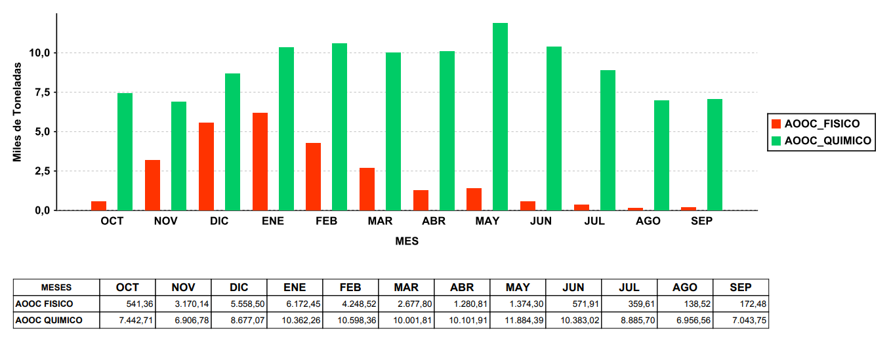

Datos expresados en Toneladas.
AJUSTES (*): Producidos por movimientos no declarados entre extractoras o entre instalaciones de una misma extractora (traspasos).
Fuente: SIMO

17_EXTRAC.EXIST.ORUJ.GRASO.GRÁF
17_EXTRACTORAS_EXISTENCIAS DE ORUJO GRASO_GRÁFICO

 |  |  | EXISTENCIAS INICIALES |  | ENTRADA ORUJO |  | SALIDA ORUJO |  | AJUSTES (*) |  | EXISTENCIAS FINALES
COMUNIDAD AUTÓNOMA | EXTRACTORAS | DATOS | HÚMEDO | SECO | HÚMEDO | SECO | HÚMEDO | SECO | HÚMEDO | SECO | HÚMEDO | SECO
ANDALUCÍA | 43 | 42 | 1,631,590.53 | 12,385.29 | 4,949,410.63 | 1,270,526.42 | 4,628,743.81 | 1,275,435.25 | -315.17 | 8,101.70 | 1,951,942.18 | 15,578.16
RESTO DE AUTONOMÍAS | 23 | 23 | 158,217.72 | 10,821.00 | 1,327,413.83 | 353,550.30 | 1,321,798.84 | 362,204.45 | 19.60 | 12,526.88 | 163,852.31 | 14,693.73
TOTAL NACIONAL | 66 | 65 | 1,789,808.25 | 23,206.29 | 6,276,824.46 | 1,624,076.72 | 5,950,542.65 | 1,637,639.70 | -295.57 | 20,628.58 | 2,115,794.49 | 30,271.89

GRÁFICO ORUJO GRASO ENTRADO MES A MES
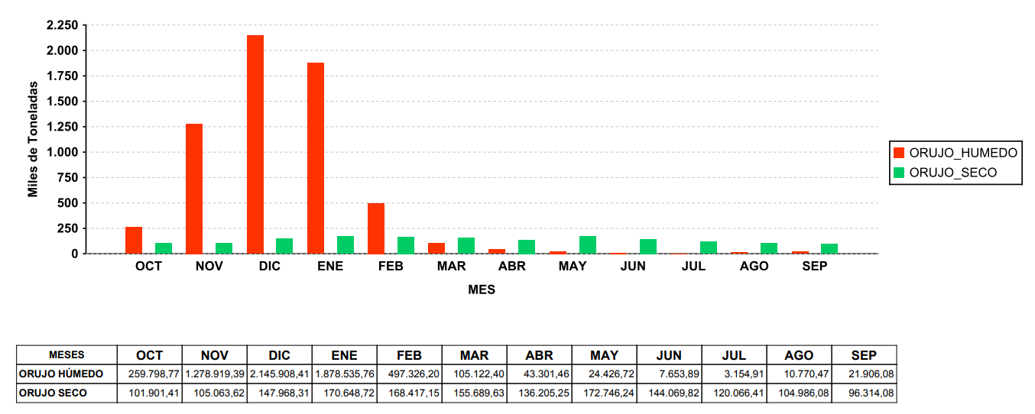

Datos expresados en Toneladas.
AJUSTES (*): Producidos por movimientos no declarados entre extractoras o entre instalaciones de una misma extractora (traspasos).
Fuente: SIMO

